smb debug
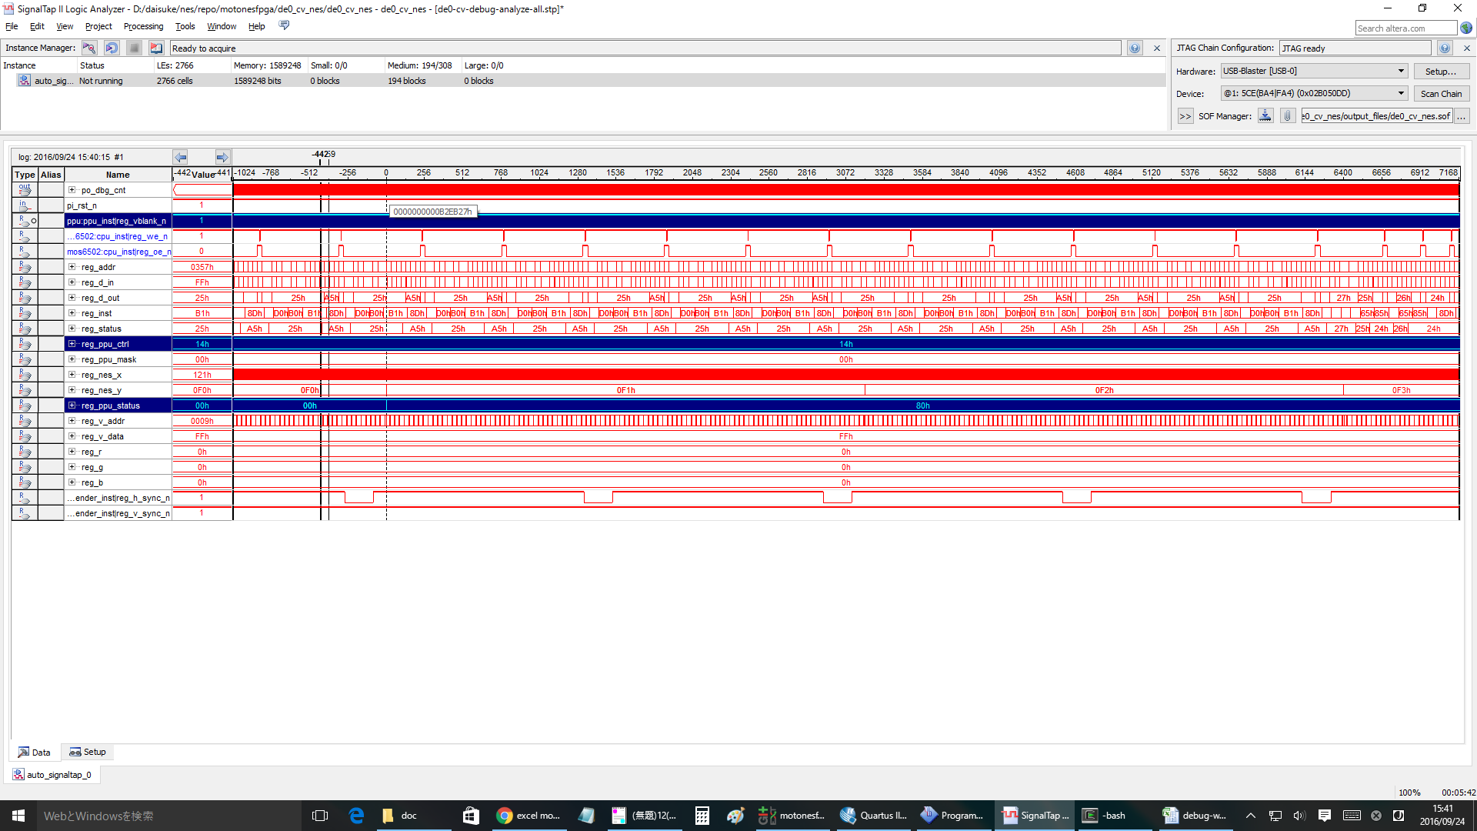
無限ループ |  |  |  |  | NMI | RTI
804f: ad 78 07 LDA $0778 |  |  |  |  | ： | ：
8052: 09 80 ORA #$80 |  |  |  |  | ： | ：
8054: 20 ed 8e JSR $8eed |  |  |  |  | ： | ：
8eed: 8d 00 20 STA $2000 |  |  |  |  | ： | ：
8ef0: 8d 78 07 STA $0778 |  |  |  |  | 8057: 4c 57 80 JMP $8057 | 8178: ad 02 20 LDA $2002
8ef3: 60 RTS |  |  |  |  | 8057: 4c 57 80 JMP $8057 | 817b: 68 PLA
8057: 4c 57 80 JMP $8057 |  |  |  |  | 8057: 4c 57 80 JMP $8057 | 817c: 09 80 ORA #$80
8057: 4c 57 80 JMP $8057 |  |  |  |  | 8082: ad 78 07 LDA $0778 | 817e: 8d 00 20 STA $2000
8057: 4c 57 80 JMP $8057 |  |  |  |  | 8085: 29 7f AND #$7f | 8181: 40 RTI
8057: 4c 57 80 JMP $8057 |  |  |  |  | 8087: 8d 78 07 STA $0778 | 8057: 4c 57 80 JMP $8057
8057: 4c 57 80 JMP $8057 |  |  |  |  | 808a: 29 7e AND #$7e | 8057: 4c 57 80 JMP $8057
： |  |  |  |  | 808c: 8d 00 20 STA $2000 | 8057: 4c 57 80 JMP $8057
： |  |  |  |  | ： | 8057: 4c 57 80 JMP $8057
： |  |  |  |  | ： | ：
： |  |  |  |  | ： | ：
： |  |  |  |  |  | ：
 |  |  |  |  |  | ：

1回目のinf loopはOK
cnt= | DACE4 | 付近

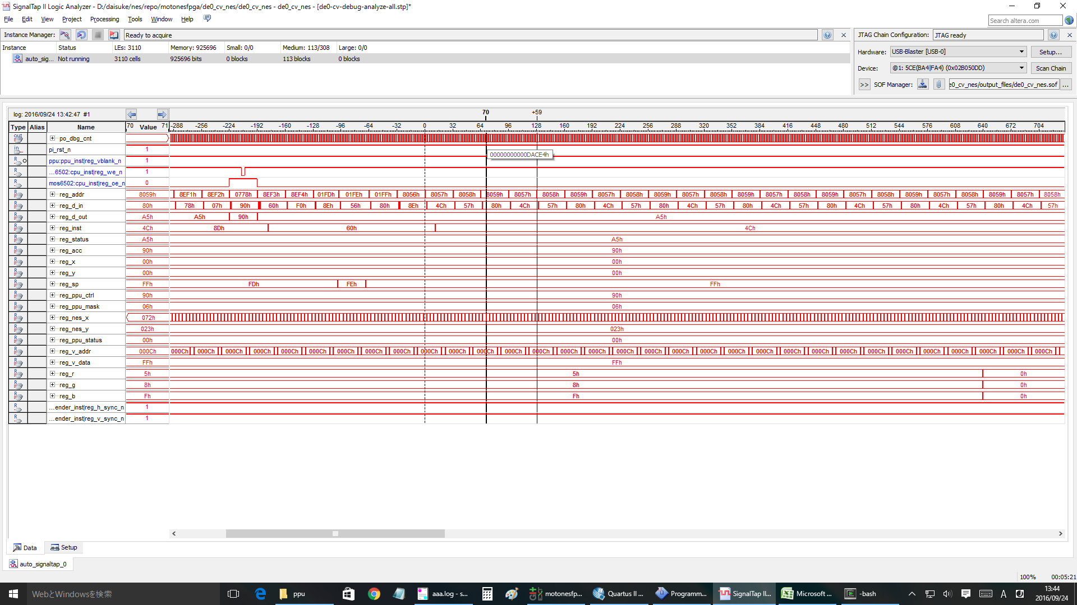

1回目の | NMI | OK
cnt= | 12B411 | 付近

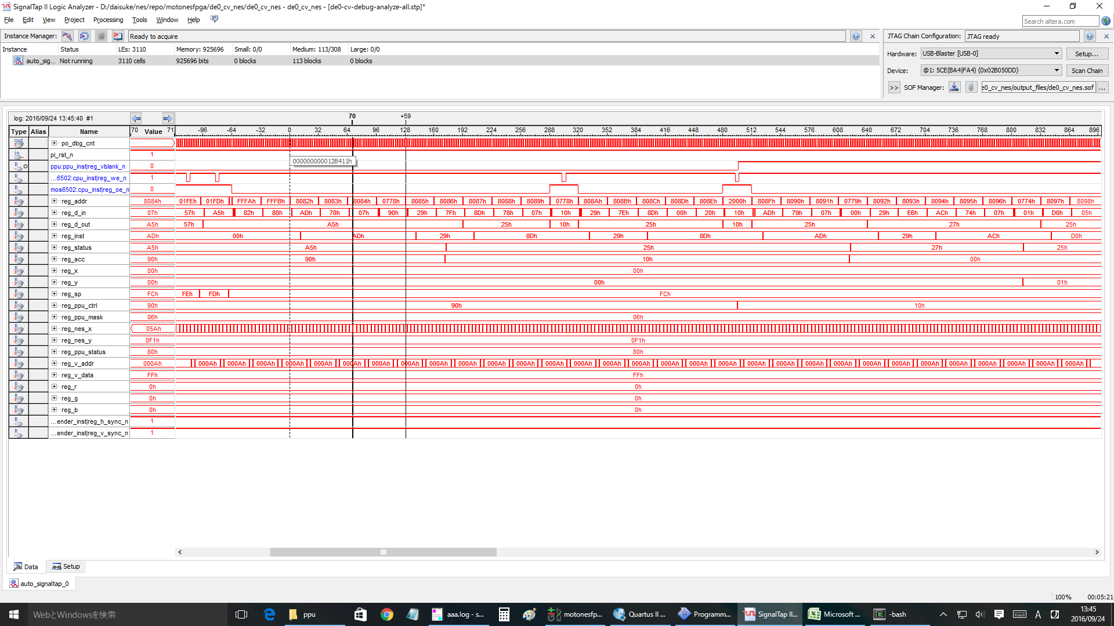

1回目の | RTI | OK
cnt= | 241264 | 付近

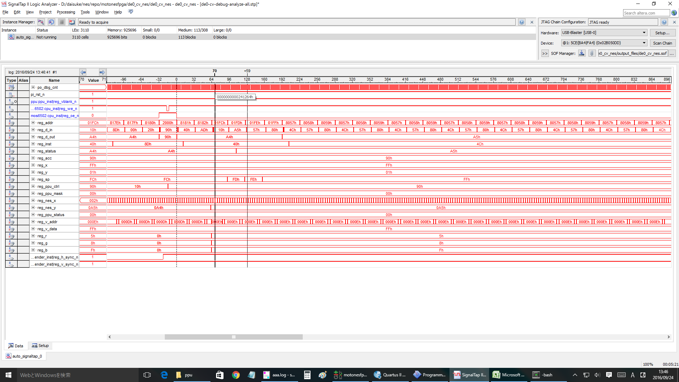

2回目 | nmi
cnt= | 25ED60 | 付近 | と想定 | >> nmi ok.

#3 | nmi
cnt= | 2C5600 | 付近 | と想定 | >>ok

#4 | nmi
cnt= | 32BEA0 | 付近 | >ok

#5 | nmi
cnt= | 392740 | 付近 | >ok

#10 | nmi
cnt= | 5F9B00 | 付近 | >ok

#20 | nmi
cnt= | 7FA620 | 付近 | ok

#25 | ok
#26 | ok |  |  | clock= | A619E0
#27 | ok |  |  | clock= | AC8280
#28 | ng | <<<wrong!!! |  | clock= | B2EB20
#30 | ng

 | #28 case

